工作表1
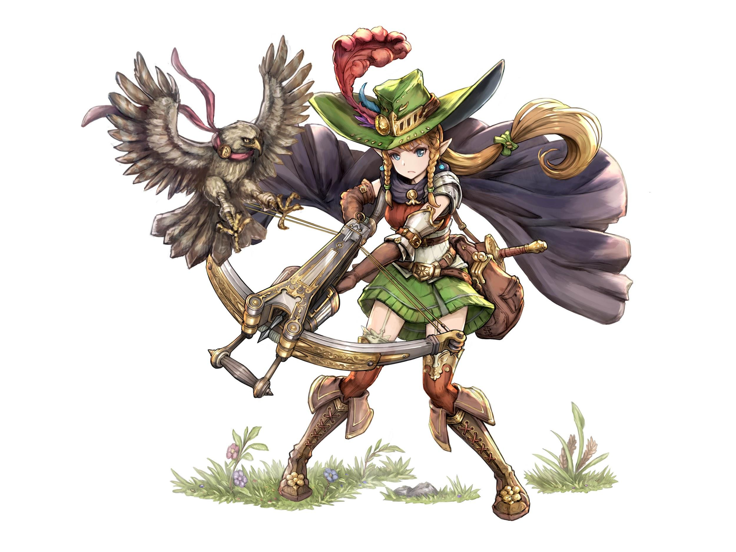

`

事件種類 | 名稱 | 大綱 | 發生次數
共用事件 | 森林之子 | 安蘇拉提到很想念在森林的日子，下山的日子對於頻繁接觸人類社會感到十分不自在 | 1
重複事件 | 準度與信任 | 射擊練習，靶子/空罐/頭上頂蘋果 | n | 設置多選項
告白事件 | 患難真情 | 探索附近遺跡的時候，安蘇拉不慎中了陷阱。 夢偶雖然手忙腳亂，還是成功化解危機。 兩人成功脫險之後， 安蘇拉認為夢偶是一個可以把背後交給他的人 | 1 |  | 要設置同意成為靈魂伴侶與否的選項
R獨佔事件 | 遇上無賴 | 在街上受醉漢搭訕，安蘇拉忍無可忍正要出手懲戒，夢偶卻出面幫他打發掉。 | 1
SR獨佔事件 | 夥伴的標準 | 說到一同冒險的夥伴，安蘇拉談得興致盎然。她並非真的個性涼薄或討厭人類，而是內心對親疏有著明確的分界，只關心自己夥伴的事 | 1
UR獨佔事件 | 思念隨風 | 天未亮，夢偶醒來， 看見在窗外站在濛濛細雨中的安蘇拉唱著歌 | 1
重複約會事件 | 精靈野味 | 安蘇拉請夢偶吃著富"野外自然風味"的精靈食物(都是一般人難以下嚥的東西) | n | 設置多選項
專屬結局 | 返鄉之路 | 安蘇拉帶夢偶到她的故鄉去看看 | 1

